Card 2 – textandimage
Field | Example content | Option A | Option B | Option C | Author | Image Alt | Image Description | Video Duration Est | Video Alt | Video Description
Title | Wie siehst du dich selbst?
Text | Manchmal denken wir, unsere Fähigkeiten seien unveränderlich – dass wir in etwas entweder „gut“ oder „nicht gut“ sind. Das wird oft als Fixed Mindset bezeichnet. Ein Growth Mindset ist anders. Es bedeutet, daran zu glauben, dass du mit der Zeit lernen, dich verbessern und weiterentwickeln kannst.
Quote
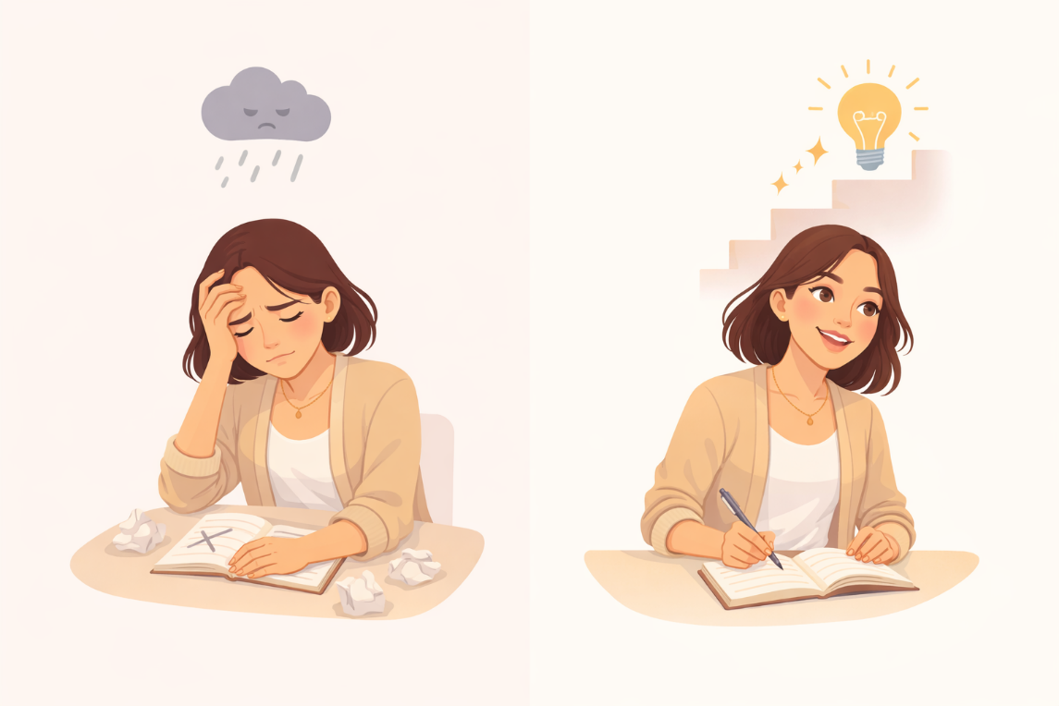
Image | https://drive.google.com/file/d/1EYhE0H8b82PI0UU4e-qedSBW_4Sb0z_Y/view?usp=drive_link |  |  |  |  | Vergleich zwischen Fixed Mindset und Growth Mindset | Eine geteilte Illustration, die eine Frau zunächst festgefahren oder entmutigt zeigt und anschließend dabei, wie sie weiterlernt und sich verbessert.
Video
Subtitle
Multiple choice question
Open question
List
Last message

Card 6 - Text
Field | Example content | Option A | Option B | Option C | Option D | Option E | Image Description | Video Duration Est | Video Alt | Video Description
Title | Du kannst lernen und dich verbessern
Text | Du musst nicht von Anfang an alles wissen. Fähigkeiten und Selbstvertrauen wachsen mit der Zeit – durch Übung, Anstrengung und Erfahrung. Du bist nicht festgelegt. Du kannst lernen, dich anpassen und dich verbessern.
Quote
Image | https://drive.google.com/file/d/1qajPXj7wbh5PUeF4Acs0bLeSiw5Y0uiV/view?usp=sharing |  |  |  |  |  | Eine Frau beim Lernen oder Üben, die konzentriert ist und sich Schritt für Schritt verbessert.
Video
Subtitle
Multiple choice question
Open question
List
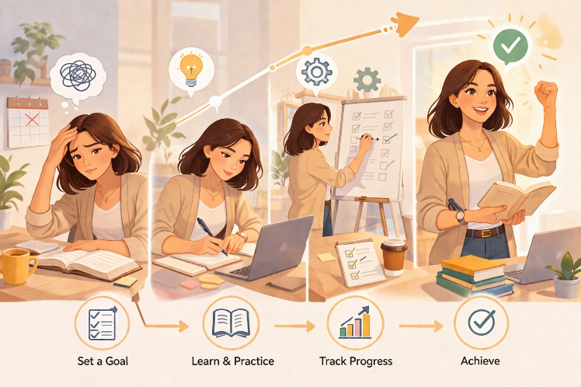
Last message

